工作分配表
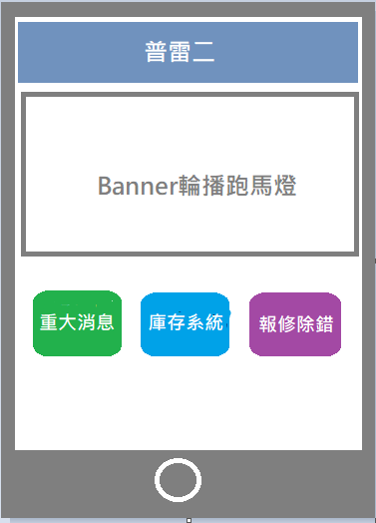
期中
期末
功能 | USER | 描述 | 負責人 | 維護資料庫 | 認領區
完善自己的期中 | 普雷二 | 1. 用Rtlc列印表單 2. 產生出來的單據紀錄操作人(USER)，修改時強制加入備註 3. 與公司相關的Form要可顯示銀行帳號，並在資料庫新增欄位 | ALL | Y
網頁主視覺 (經銷商 & 普雷二) | ALL | 1. 含促銷活動 及 公司 slogan Banner動畫 2. 經銷商 & 普雷二登入連結及頁面 3. 商品頁及各功能排版 |  |  | 13_何彥儀
採購進貨畫面 | 普雷二 | 1. 搜尋供應商資料，並帶出名稱、統編、信用額度、電話、Email...等資料 2. 查詢、扣除庫存 3. 生成採購單 4. 用Email把採購明細發給供應商 |  |  | 16_蔡戌虔
登入設計 及使用者資料庫 | 經銷商 | 1. 帳號註冊(建立)頁面 2. 發Email確認帳號 3. 維護經銷商帳號 |  |  | 06_邱顯翔
網頁產品維護&上架 (to經銷商下訂) | 經銷商 | 1.上架產品描述、圖片、售價、規格等頁面 2. 與資料庫連結查詢庫存，無庫存顯示不可上架 |  |  | 04_李俊賢
產品下訂頁面 | 經銷商 | 1. 產生訂購明細 2. 與資料庫連結查詢庫存，無庫存顯示不可下訂 3. 付款作業 (BtoB會比BtoC簡單，只有銀行匯款的選項) 4. 開發票 5. 與資料庫扣除查詢庫存 6. 用Email把下訂明細發給經銷商 |  |  | 21_莊志藝
客服處理 (客訴、客服機器人) | 經銷商 | 1. 基礎Q & A頁面 2. 客服機器人(放在首頁) 3. 折讓單 (銷退/賠償) |  |  | 23_林幸嫻
資料庫維護 | ALL | 整合組員需要的table、預存程序
行銷活動分析/查詢 | 主管 | Power BI 頁面，進行交叉分析
手機APP | ALL | 首頁要有 庫存系統? 重大消息? 報修除錯?

